商品詳細画面
システム名 |  | アイエスエイプランECサイト |  |  |  |  |  | 作成日 |  | 2017/08/22 | 作成者 | 安尾 彩里
カテゴリ |  | 商品詳細画面 | 機能名称 | 在庫数表示 |  |  |  | 更新日 |  | 2020-03-11 | 更新者 | 角屋 弘基

header
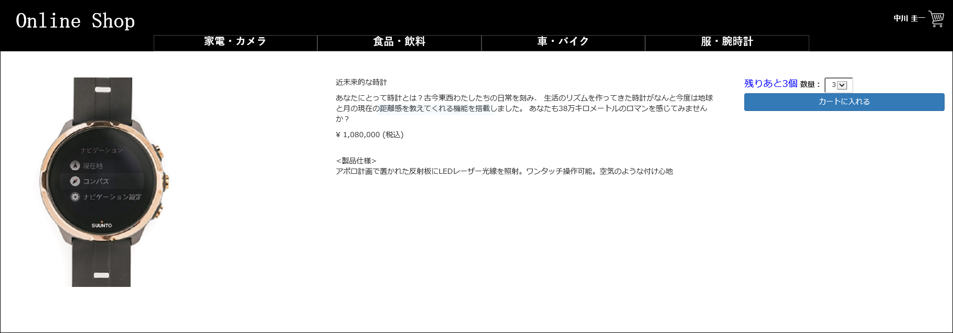
 | ■商品詳細画面
 |  |  |  |  | No. | 項目名 | オブジェクト |  | 内容
Online Shop
2
ユーザ ネーム
6
カテゴリー1
カテゴリー2
カテゴリー3
カテゴリー4
3
1
 |  |  |  |  | 1 | 商品写真 | image |  | 商品マスタテーブルより取得した、
 |  |  |  |  |  |  |  |  | 商品画像ファイル名から画像を設定
7
8
 |  |  |  |  | 2 | 商品名 |  |  | 商品マスタテーブルより取得した商品名を表示
4
5
 |  |  |  |  | 3 | 商品説明 |  |  | 商品マスタテーブルより取得した商品説明を表示

body
※在庫が10点以下1以上の場合
 |  |  |  |  | 4 | 販売単価(税込) |  |  | 商品マスタテーブルより取得した販売単価をもとに、
 |  |  |  |  |  |  |  |  | 税込計算した販売単価(税込)を表示

 |  |  |  |  | 5 | 製品仕様 |  |  | 商品マスタテーブルより取得した製品仕様を表示

 |  |  |  |  | 6 | 数量選択プルダウン | select box |  | 商品マスタテーブルより取得した在庫数量をプルダウンで選択
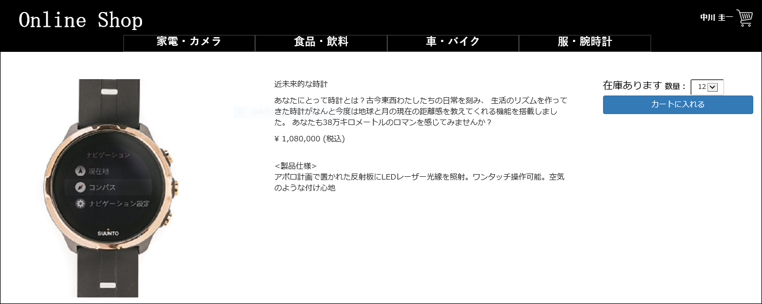
header
 |  |  |  |  | 7 | 在庫数表示 | div |  | 商品マスターテーブルより在庫数量が10点以下ならば青文字で表示、
 |  |  |  |  |  |  |  |  | また10点以上なら黒字で在庫ありますと表示
 |  |  |  |  |  |  |  |  | ０点なら完売しましたと赤字で表示する
 |  |  |  |  |  |  |  |  | 2020/03/11 JTM01 対応 角屋
7
 |  |  |  |  | 8 | カートに入れるボタン | button |  | 決済画面へ遷移する
body

※在庫が11点以上の場合


header

ⒸISA Plan, Inc.
7
body

※在庫が0点の場合

